关系图
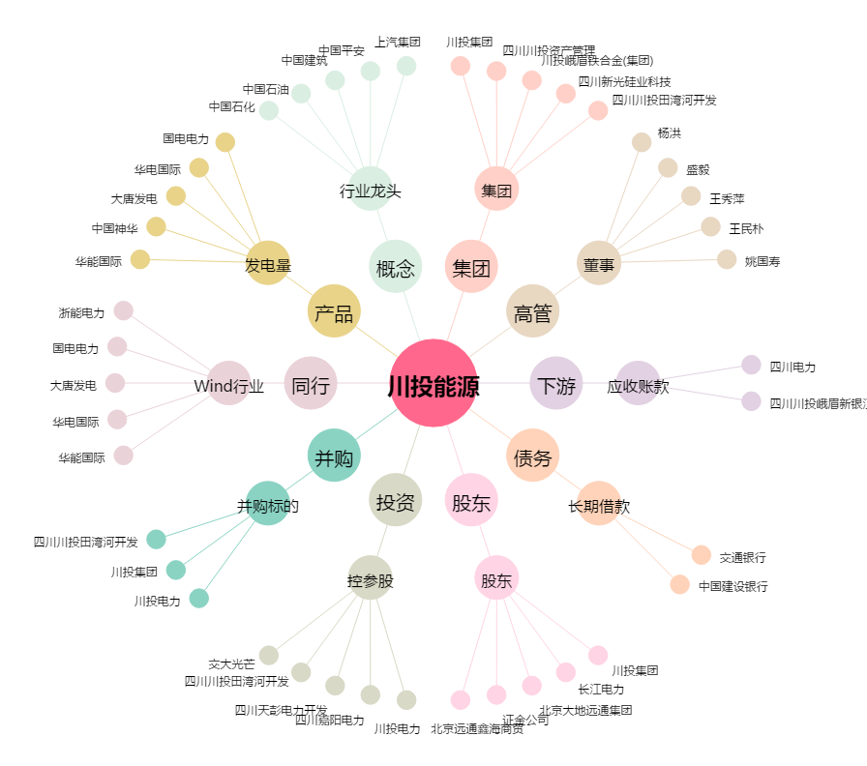
川投能源[600674.SH] - 关系概览图

